measTime
Zakres | Czas trwania
10 | 0
50 | 0
100 | 0
500 | 0
1000 | 0
2000 | 0
5000 | 0
10000 | 0
20000 | 1
50000 | 5
100000 | 22
200000 | 88
300000 | 197
500000 | 547
700000 | 1076
900000 | 1783
1000000 | 2200

measqTime
Zakres | Czas trwania | Liczba iteracji
1000000 | 0.160 |  | N | Średnia z Czas trwania
900000 | 0.120 |  | 10 | 0.000001
700000 | 0.100 |  | 50 | 0.000001
500000 | 0.080 |  | 100 | 0.0000055
300000 | 0.040 |  | 500 | 0.00002
200000 | 0.090 |  | 1000 | 0.00007
200000 | 0.030 | 200 | 2000 | 0.0034666666667
100000 | 0.020 | 200 | 5000 | 0.00118
50000 | 0.010 |  | 10000 | 0.003
50000 | 0.008 | 500 | 20000 | 0.002
50000 | 0.005 | 1000 | 50000 | 0.0076666666667
20000 | 0.002 | 1000 | 100000 | 0.02
10000 | 0.003 | 1000 | 200000 | 0.06
5000 | 0.002 | 500 | 300000 | 0.04
5000 | 0.000 | 100000 | 500000 | 0.08
2000 | 0.010 |  | 700000 | 0.1
2000 | 0.000 | 10000 | 900000 | 0.12
2000 | 0.000 | 100000 | 1000000 | 0.16
1000 | 0.00007 | 100000 | Suma końcowa | 0.028369291667
500 | 0.00002 | 100000
100 | 0.000001 | 1000000
100 | 0.00001 | 100000
50 | 0.000001 | 1000000
10 | 0.000001 | 1000000

quickTime
Zakres | Czas trwania | Liczba iteracji
1000000 | 0.137 | 1000 | Etykiety wierszy | Średnia z Czas trwania
900000 | 0.128 | 1000 | 10 | 0.0000015
700000 | 0.101 | 1000 | 50 | 0.000002
500000 | 0.074 | 1000 | 100 | 0.000003
300000 | 0.0408 | 1000 | 500 | 0.00003
300000 | 0.0405 | 2000 | 1000 | 0.00019
200000 | 0.03 | 1000 | 2000 | 0.0002
200000 | 0.029 | 2000 | 5000 | 0.0005
100000 | 0.012 | 1000 | 10000 | 0.00073333333333
100000 | 0.012 | 2000 | 20000 | 0.00275
50000 | 0.005 | 1000 | 50000 | 0.0045
50000 | 0.004 | 2000 | 100000 | 0.012
20000 | 0.002 | 1000 | 200000 | 0.0295
20000 | 0.0035 | 2000 | 300000 | 0.04065
10000 | 0.001 | 1000 | 500000 | 0.074
10000 | 0.0007 | 10000 | 700000 | 0.101
10000 | 0.0005 | 10000 | 900000 | 0.128
5000 | 0.0008 | 10000 | 1000000 | 0.137
5000 | 0.0002 | 10000 | Suma końcowa | 0.020761666667
2000 | 0.0001 | 10000
2000 | 0.0003 | 10000
1000 | 0.0003 | 10000
1000 | 8.00E-05 | 100000
500 | 3.00E-05 | 100000
500 | 3.00E-05 | 100000
100 | 3.00E-06 | 1000000
50 | 2.00E-06 | 1000000
50 | 2.00E-06 | 1000000
Charakterystyka QuickSort
10 | 2.00E-06 | 1000000
10 | 1.00E-06 | 1000000

QuickSort
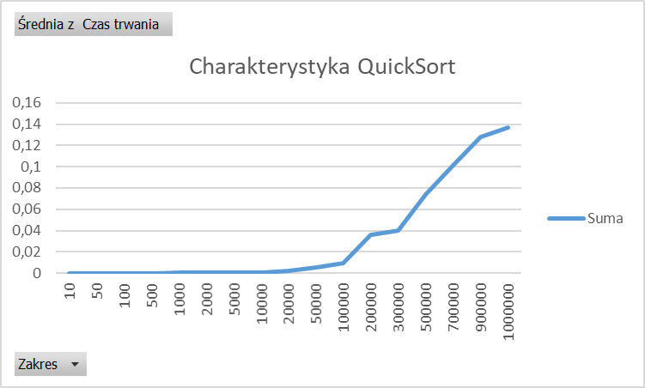
Zakres | Czas trwania | Liczba iteracji
1000000 | 0.137 | 1000 | Etykiety wierszy | Średnia z Czas trwania
900000 | 0.128 | 1000 | 10 | 0.0000015
700000 | 0.101 | 1000 | 50 | 0.000002
500000 | 0.074 | 1000 | 100 | 0.000003
300000 | 0.04 | 1000 | 500 | 0.00003
200000 | 0.036 | 1000 | 1000 | 0.00019
100000 | 0.009 | 1000 | 2000 | 0.0002
50000 | 0.005 | 1000 | 5000 | 0.0005
20000 | 0.002 | 1000 | 10000 | 0.00073333333333
10000 | 0.001 | 1000 | 20000 | 0.002
10000 | 0.0007 | 10000 | 50000 | 0.005
10000 | 0.0005 | 10000 | 100000 | 0.009
5000 | 0.0008 | 10000 | 200000 | 0.036
5000 | 0.0002 | 10000 | 300000 | 0.04
2000 | 0.0001 | 10000 | 500000 | 0.074
2000 | 0.0003 | 10000 | 700000 | 0.101
1000 | 0.0003 | 10000 | 900000 | 0.128
1000 | 0.00008 | 100000 | 1000000 | 0.137
500 | 0.00003 | 100000 | Suma końcowa | 0.021442
500 | 0.00003 | 100000
100 | 0.000003 | 1000000
50 | 0.000002 | 1000000
50 | 0.000002 | 1000000
10 | 0.000002 | 1000000
10 | 0.000001 | 1000000

